월간판매
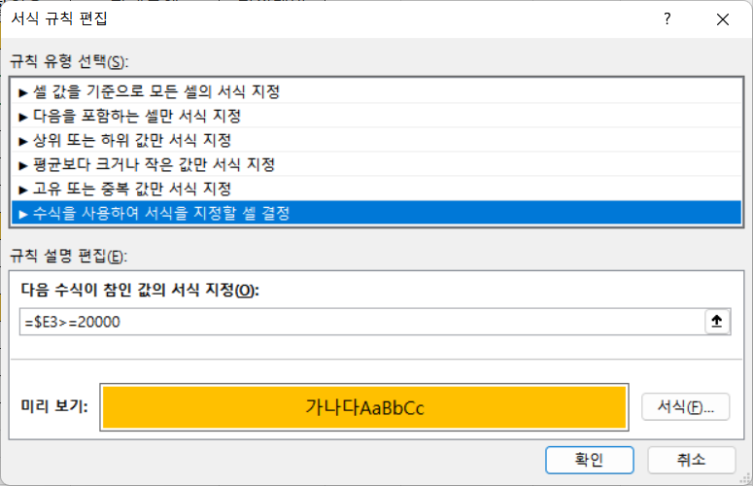
월간 판매 내역
도서번호 | 도서명 | 출판사 | 판매수량 | 정가 | 할인율 | 판매금액 | 전월대비
8901204215 | 경제학자의 생각법 | 교양인 | 21 | ₩15,000 | 10% | ₩283,500 | 95%
1147713676 | 과학혁명 | 진명 | 13 | ₩18,000 | 15% | ₩198,900 | 77%
8963220826 | 뇌물의 역사 | 비전 | 12 | ₩14,800 | 15% | ₩150,960 | 133%
1130612244 | 레버리지 | 진명 | 19 | ₩15,000 | 10% | ₩256,500 | 105%
8934908068 | 로맨틱 한시 | 세종 | 8 | ₩8,500 | 20% | ₩54,400 | 63%
8982813845 | 생각읽기 | 현대 | 15 | ₩8,500 | 10% | ₩114,750 | 73%
1134571264 | 순간의 꽃 | 진명 | 18 | ₩13,500 | 10% | ₩218,700 | 111%
8932917237 | 야망의 시대 | 열린책들 | 15 | ₩19,800 | 15% | ₩252,450 | 120%
2125461472 | 엄마 수업 | 한빛 | 10 | ₩22,000 | 10% | ₩198,000 | 68%
2174546547 | 이야기 한국사 | 한빛 | 11 | ₩21,000 | 10% | ₩207,900 | 100%
8984317411 | 인생수업 | 휴 | 21 | ₩13,000 | 10% | ₩245,700 | 71%
8970127240 | 자본주의 | 문학사상 | 7 | ₩28,000 | 20% | ₩156,800 | 114%
8984315117 | 책먹는 여우 | 휴 | 16 | ₩12,000 | 15% | ₩163,200 | 94%
8956055467 | 책은 도끼다 | 북하우스 | 18 | ₩16,000 | 15% | ₩244,800 | 94%

